ordersheet
世！
H.A.F.S.スーパージェリーが12年振りの再販決定！
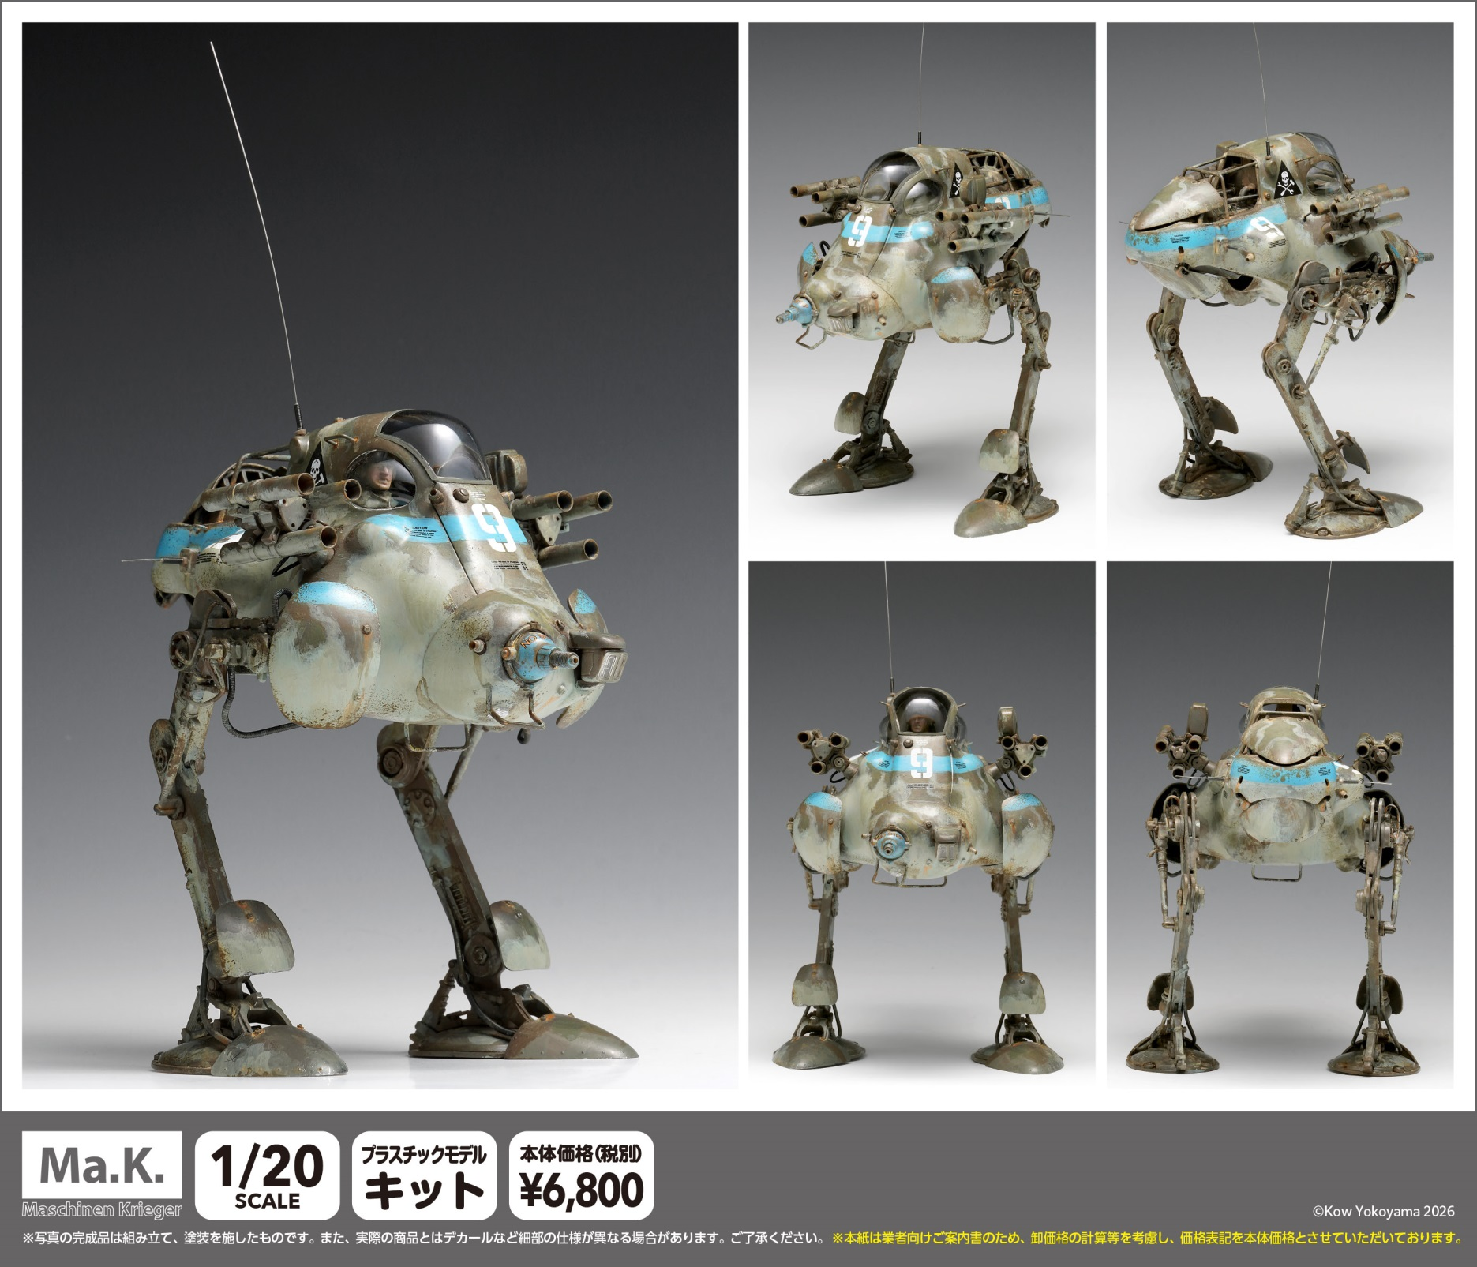

●スケール：1/20スケール ●サイズ：全長約150ｍｍ ●製品仕様：プラスチックモデルキット ●接着剤使用（別途お買い求めください）●付属品：デカール●スーパージェリー、ギガントフローのいずれかに組むことができます。●登場作品：マシーネンクリーガー●版権表記：(C)Kow Yokoyama 2026●製品説明：1984年発売のキットながら、40年以上経った今も名作と評価の高いNITTOの「ジェリー」。その「ジェリー」にウェーブ製の専用パーツを追加した「スーパージェリー」が12年ぶりに再販となります。キットは、NITTOの「ジェリー」に、 当社製のフロント部、リア部の増加装甲、形状の異なる足、3連ロケットチューブなどの専用パーツを追加。強行偵察型として、よりパワフルなスタイルに生まれ変わったその姿を忠実に再現しました。

ＪＡＮコード |  | 当社製品コード | 製品名 |  |  | 製品価格 | 入数 | ご注文数
4943209-470839 |  | MK-083 | H.A.F.S. スーパージェリー |  |  | ¥6,800 | 12
(税別）
受注締め切り |  |  |  | 発売予定
※お取引先問屋様へお尋ねください。 |  |  |  | 2026-12-30
 |  |  |  |  |  |  |  | 個 | C/T
 | 貴店名 |  |  |  | お取り引き問屋様名

 | ※こちらの商品のご注文はお取引問屋様へご注文ください。 |  |  |  | ※生産の都合により完納できない場合もございます。予めご了承くださいますようお願いいたします。

